상품제안서
5단 사각캡슐 초미니 초경량 암막양우산UPF50+ | 상품코드: S38594

 |  |  |  |  |  |  | 02-713-8555 | www.synergygift.co.kr
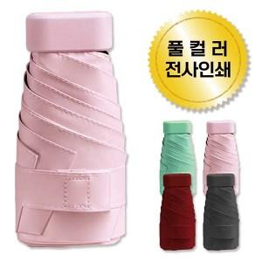

【상세/제작정보】 | <p><span style="background-color: rgb(255, 255, 255); font-family: dotum; font-size: 14pt;">* 케이스없이 우산만 출고될 경우 OPP포장 기본입니다.</span>​</p>

【인쇄/포장옵션】 | 레이저, 풀칼라 / 포장지포장

【공급단가】 | 수량 | 100~ | 300~ | 500~ | 1,000~ | 3,000~
*VAT별도 | 단가 | 7,020원 | 6,640원 | 6,310원 | 6,150원 | 6,040원

【상품 URL】 | https://www.synergygift.co.kr:443/src/goods_detail.php?gdno=38594

